Base de données_Solution
Nom | Prénom | Services | Salaire min | Salaires | Retour
Bistrot | Alonso | Informatique | 1900 | 2280
Bijoba | Jo | Direction | 2500 | 2750
Covert | Harry | Personnel | 1600 | 1920
Culaire | Laury | Personnel | 1600 | 1920
Deuf | John | Informatique | 1900 | 2280
Foupasune | Jean | Personnel | 1600 | 1840
Lairbon | Oussama | Personnel | 1600 | 1760
Menvussa | Gérard | Informatique | 1900 | 2185
Lalalalalalala | Starsky | Personnel | 1600 | 1920
Lalalalalalala | Hutch | Direction | 2500 | 3000
Cléssoulaporte | Djamila | Personnel | 1600 | 1920
Noux | Marion | Secrétariat | 1700 | 1870
Ouzi | Jacques | Personnel | 1600 | 1840
Stiké | Sophie | Secrétariat | 1700 | 2040
Tare | Guy | Informatique | 1900 | 2280
Vaisselle | Aude | Secrétariat | 1700 | 2040
Zetofrais | Mélanie | Direction | 2500 | 2750
Touille | Sasha | Personnel | 1600 | 1760
Proviste | Alain | Personnel | 1600 | 1920
Peulaporte | Firmin | Informatique | 1900 | 2280
Unetitlaine | Jérémy | Informatique | 1900 | 2090

Création d'une liste :
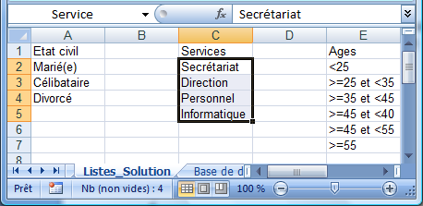
1- Nommer la plage qui contient les services

2- Créer un tableau de données à partir des services

=> Sélection des services (avec le titre) .. 'Accueil .. Mettre sous forme de tableau' |  |  |  |  |  | NB : La première ligne contient des en-têtes de colonne

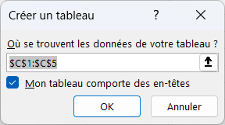

3- A l'endroit de son utilisation (la colonne des services de la feuille 'Base de données') : Données .. Validation de données

Sous-totaux_Solution
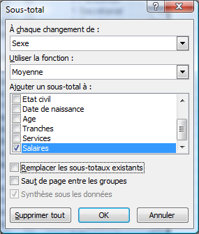
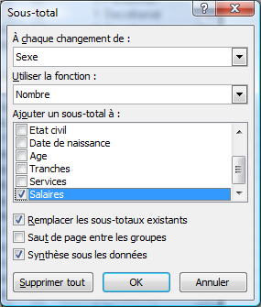
A partir des données ci-contre, | Nom | Prénom | Sexe | Salaires | Retour
en utilisant les sous-totaux : | Zetofrais | Mélanie | f | 2750
donnez le nombre d'employés | Cléssoulaporte | Djamila | f | 1920
et le salaire moyen par sexe | Noux | Marion | f | 1870
 | Stiké | Sophie | f | 2040
 | Vaisselle | Aude | f | 2040
 |  |  | Moyenne f | 2124
 |  |  | Nombre f | 5
 |  |  | Moyenne m | 2126.5625
 |  |  | Nombre m | 16
 |  |  | Moyenne | 2125.952381
 |  |  | Nbval | 21

 | 1- Trier le données sur le champ de regroupement (ici, le sexe)

 | 2- Via 'Données .. Sous-total', créez les 2 sous-totaux voulus :

FMPourcentage_Solution
Créez un graphique croisé dynamique qui permet d'obtenir le pourcentage d'hommes et de femmes par service |  |  | Retour

NB Services | Sexe
Services | f | m
Direction | 33.33% | 66.67%
Informatique | 0.00% | 100.00%
Personnel | 11.11% | 88.89%
Secrétariat | 100.00% | 0.00%
Total général | 23.81% | 76.19%

